API
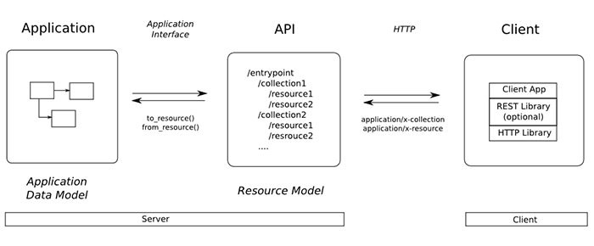
Ví dụ: Database.
Aplication

Được coi như là một API (Aplication Programing Interface). Ví dụ định nghĩa hàm getData() để truy cập vào Database

Interface

Class
Class
Class

Ví dụ: Class của Java (Ứng dụng Android).
Ví dụ: Class C# (Ứng dụng windows Phone).
Ví dụ: Class Objective C (Ứng dụng IOS).

